CORTINA
INSTALACIÓN DE 1 CORTINA DE 1.70M ANCHO X 2.90M DE ALTO

PRECIO UNITARIO
$1,475 |  |  |  |  |  | ESTIMADO |  |  | REAL
U |  |  |  |  |  | COSTO TEORICO | PRECIO DE VENTA | GANANCIA TEORICA | COSTO REAL | GANANCIA REAL
1 |  |  |  |  |  | $893.72 | $1,474.64 | $580.92 | $- | $1,474.64

 |  | DESGLOSE |  |  |  |  | PRESUPUESTO | ACTUAL | NEGATIVO/POSITIVO
TAREA = |  | N PERSONAS | PRECIO | DIAS | HORAS
MANO DE OBRA
Encargado |  |  | $18.33 |  |  |  | $- |  | $-
Auxiliar |  |  | $12.17 |  |  |  | $- | $- | $-
Tecnico |  |  | $15.00 |  |  |  | $- | $-
Horas Extra Encargado ($2.29) |  | 1 | $2.29 | 1 | 11 |  | $25.19 | $- | $(25.19)
Horas Extra Auxiliares ($1.50) |  | 1 | $1.52 | 1 | 11 |  | $16.72 | $- | $(16.72)
Horas Extra Tecnicos ($1.88) |  | 1 | $1.88 | 1 | 11 |  | $20.68 | $-
Viaticos |  | 3 | $2.50 | 2 |  |  | $15.00 | $- | $(15.00)
Hospedaje |  |  |  |  |  |  | $- | $- | $-
 |  |  |  |  |  |  |  | $-
 |  |  |  |  |  |  | $77.59 | $-
MATERIALES |  | CANTIDAD | PU
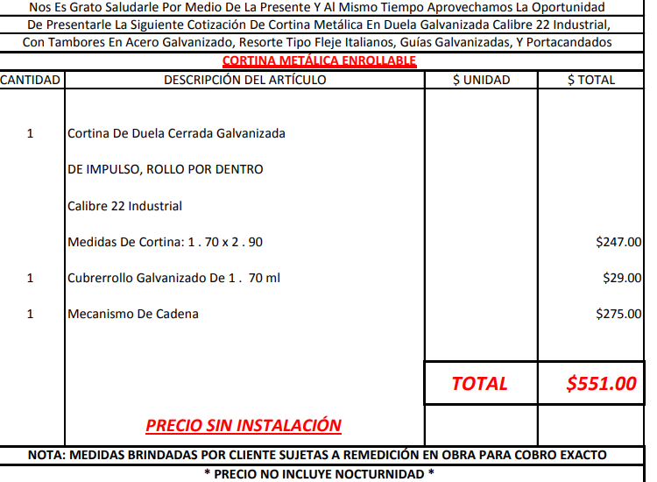
CORTINA DE 1.70M ANCHO X 2.90M DE ALTO CON CUBREROLLO TIPO MF50 Y MECANISMO DE CADENA | CORTIMETAL | 1 | $570.00 |  |  |  | $570.00 | $- | $(570.00)
DISCO DE CORTE 4 1/2" |  | 15 | $1.00 |  |  |  | $15.00 | $- | $(15.00)
DISCO DE CORTE 9" |  | 2 | $2.20 |  |  |  | $4.40 | $-
LB DE ELECTRODO 3/32 |  | 10 | $1.00 |  |  |  | $10.00 | $-
LB DE WIPE |  | 4 | $0.75 |  |  |  | $3.00 | $-
TARROS DE GRASA |  | 3 | $3.00 |  |  |  | $9.00 | $-
BROCHAS 3" |  | 5 | $0.90 |  |  |  | $4.50 | $-
ANTICORROSIVO ALQUIDICO PARA METAL PARA USO EXTERIOR / INTERIOR GRIS ESTRUCTURAL 2000 CODIGO 594556 |  | 0.5 | $18.90 |  |  |  | $9.45 | $- | $(9.45)
PINTURA ESMALTE ALQUIDICO INDUSTRIAL HAZE GRAY BRILLANTE KEM LUSTRAL CODIGO 51419571 |  | 0.5 | $39.90 |  |  |  | $19.95 | $- | $(19.95)
HIERRO REDONDO CORRUGADO 1/2 PLG (12.7 MM) 6 M GRADO 40 N.º 4 CODIGO 2353232 | (ES PARA PORTACANDADOS CONSULTAR ESPESOR) | 1 | $6.82 |  |  |  | $6.82 | $- | $(6.82)
TUBO CUADRADO 3" X 3/16 (4.70MM) |  | 1 | $139.50 |  |  |  | $139.50 | $- | $(139.50)
 |  |  |  |  |  |  | $- | $- | $-
 |  |  |  |  |  |  | $- | $- | $-
 |  |  |  |  |  |  | $- | $- | $-
 |  |  |  |  |  |  | $- | $- | $-
 |  |  |  |  |  |  | $- | $- | $-
 |  |  |  |  |  |  | $- | $- | $-
 |  |  |  |  |  |  | $- | $- | $-
 |  |  |  |  |  |  | $- | $- | $-
 |  |  |  |  |  |  | $- | $- | $-
 |  |  |  |  |  |  | $- | $- | $-
 |  |  |  |  |  |  | $- | $- | $-
 |  |  |  |  |  |  | $- | $- | $- |  | LE AUMENTÉ UN POCO POR SI VARÍA EL COSTO
 |  |  |  |  |  |  | $- | $- | $-
 |  |  |  |  |  |  | $- | $- | $-
 |  |  |  |  |  |  | $- | $- | $-
 |  |  |  |  |  |  | $- | $- | $-
 |  |  |  |  |  |  | $- | $- | $-
 |  |  |  |  |  |  | $- | $- | $-
 |  |  |  |  |  |  | $- | $-
 |  |  |  |  |  |  | $- | $-
 |  |  |  |  |  |  | $- | $- | $-
 |  |  |  |  |  |  | $791.62 | $-

COMBUSTIBLE |  | KM IDA Y VUELTA | PRECIO | FACTOR | DIAS
 |  | 153.2 | $4.00 | $0.04 | 1 |  | $24.51 |  | $(24.51)
Transporte de materiales |  |  |  |  |  |  | $- | $- | $-
 |  |  |  |  |  |  | $- | $- | $-
 |  |  |  |  |  |  | $- | $- | $-
 |  |  |  |  |  |  | $- | $- | $-
 |  |  |  |  |  |  | $24.51 | $-

TOTAL |  |  |  |  |  |  | $893.72 | $-

